상품제안서
신신파프 5매(쿨,핫) 신신파스 파스 일체형 | 상품코드: F26979

 |  |  |  |  |  |  | 02-412-0044 | www.easy1.co.kr
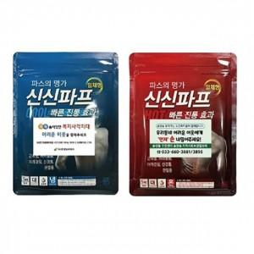

【상세/제작정보】 | <p><span style="font-size: 11pt;"><b>* 스티케제작 및 부착- 100개 이하 45000원별도 / 100개 이상 250원별도</b></span></p><p><span style="font-size: 11pt;"><b>* 배송비- 한박스 120개 6500원별도</b></span><span style="font-size: 11pt;">​</span></p>

【인쇄/포장옵션】 | / 포장불가능

【공급단가】 | 수량 | 120~ | 240~ | 600~ | 1,000~ | 3,000~
*VAT별도 | 단가 | 2,560원 | 2,520원 | 2,460원 | 2,390원 | 2,350원

【상품 URL】 | https://dev.easy1.co.kr:443/src/goods_detail.php?gdno=26979

